Liberados Sindicales
DIRECCIÓN DE RECURSOS HUMANOS
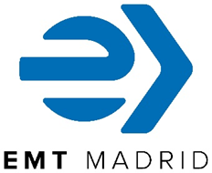
 | Número de Liberados Sindicales pertenecientes a comisiones (*) (a 30 dseptiembre de 2025)

 | Comisión de Coordinación

 | Sindicato | Total
 | CCOO | 1
 | CSIT-UP | 1
 | PLATAFORMA | 3
 | SICAM | 1
 | SIT | 1
 | UGT | 1
 | TOTAL | 8

 | CCOO: Comisiones Obreras CSIT-UP: Coalición Sindical Independiente de Trabajadores de Madrid - Unión Profesional PLATAFORMA: Plataforma Sindical SICAM: Sindicato de Conductores de Autobuses de Madrid SIT: Sindicato Independiente de Transportes UGT: Unión General de Trabajadores CGT: Confederación General del Trabajo

 | (*) Con dedicación exclusiva

